BBDD Transacions
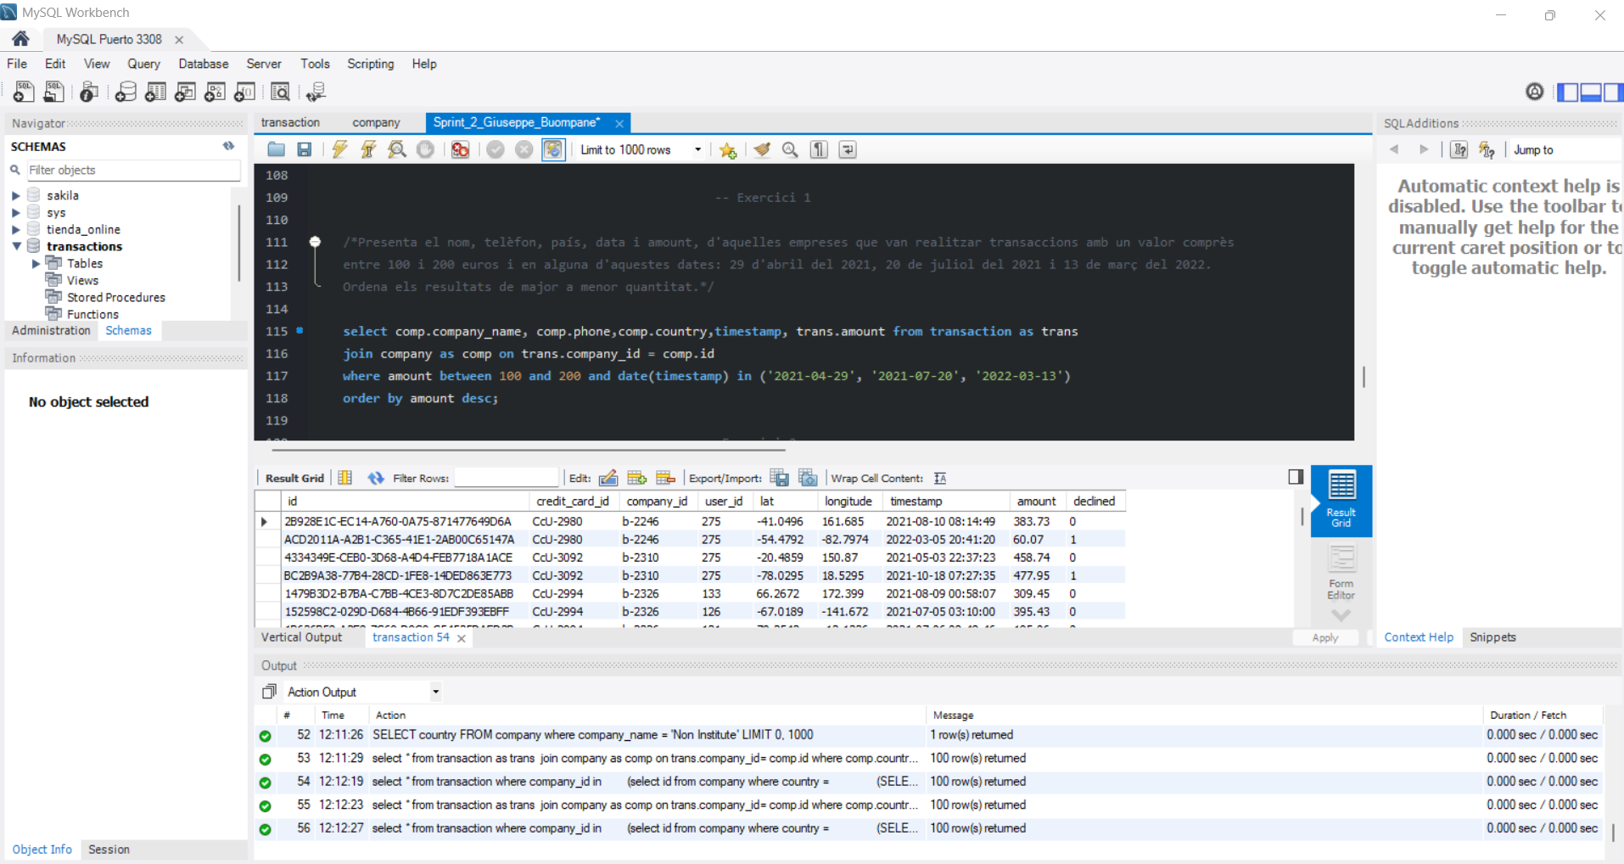
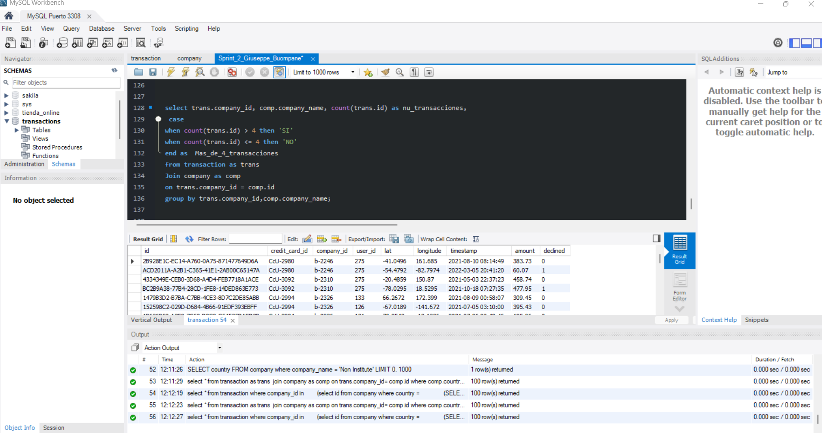
TABLA COMPANY |  |  |  |  |  | TABLA TRANSACTION
id (PK) | company_name | phone | email | country | website | id (PK) | credit_card_id (FK) | company_id (FK) | user_id (FK) | lat | longitude | amount | declined

El modelo de tados de la BBDD transactions es un modelo relacional donde
la tabla COMPANY está relacionada con la tabla TRANSACTION mediante el ID (id como PK en company y company_id como FK en transaction) la relación es de 1 a N
los demas campos de la tabla TRANSACTIONS que he indicado tambien como FK estarian relacionados con otras tablas como users y credit card que no tenemos un en la BBDD
Si el modelo lo importaramos en power BI, tendriamos ya una buena base de modelo dimensional con la tabla Transaction como tabla de hechos.
La tabla company está compuesta por los campos:
id (PK)
company_name
phone
email
country
website

La tabla transaction está compuesta por los campos:
Id (PK)
credit_card_id (FK de otra tabla)
user_id(FK)
lat
longitude
amount
declined

he indicado los campos credit_card_id y user_id tambien como FK ya que en el codigo sql están puesta como ( References to)

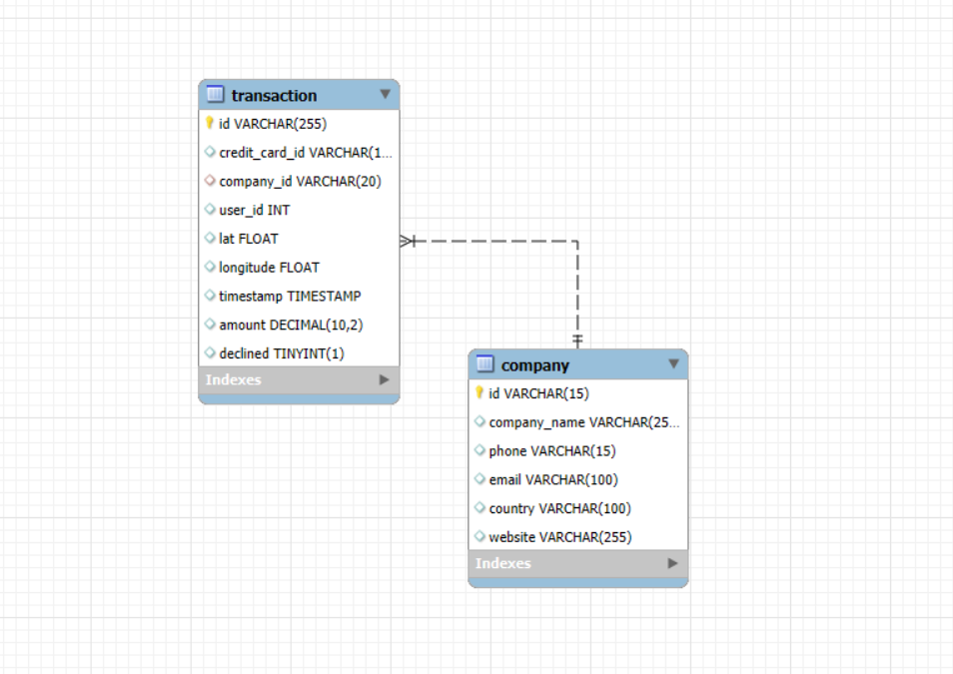

 |  |  |  |  |  | o

Nivel 1
en los primeros 2 ejercicios he puesto el filtro con el declined =0 aunque es un poco a interpretación, en una situacion real de trabajo se preguntaria que dato especifico se requiere ya que
un pago puede estar denegado por alguna razon pero el pedido/compra seguiria posiblemente en activo y se podria finalizar para considerarlo como 'compra', evidentemente en este caso nos faltan datos y tablas para estar seguros.

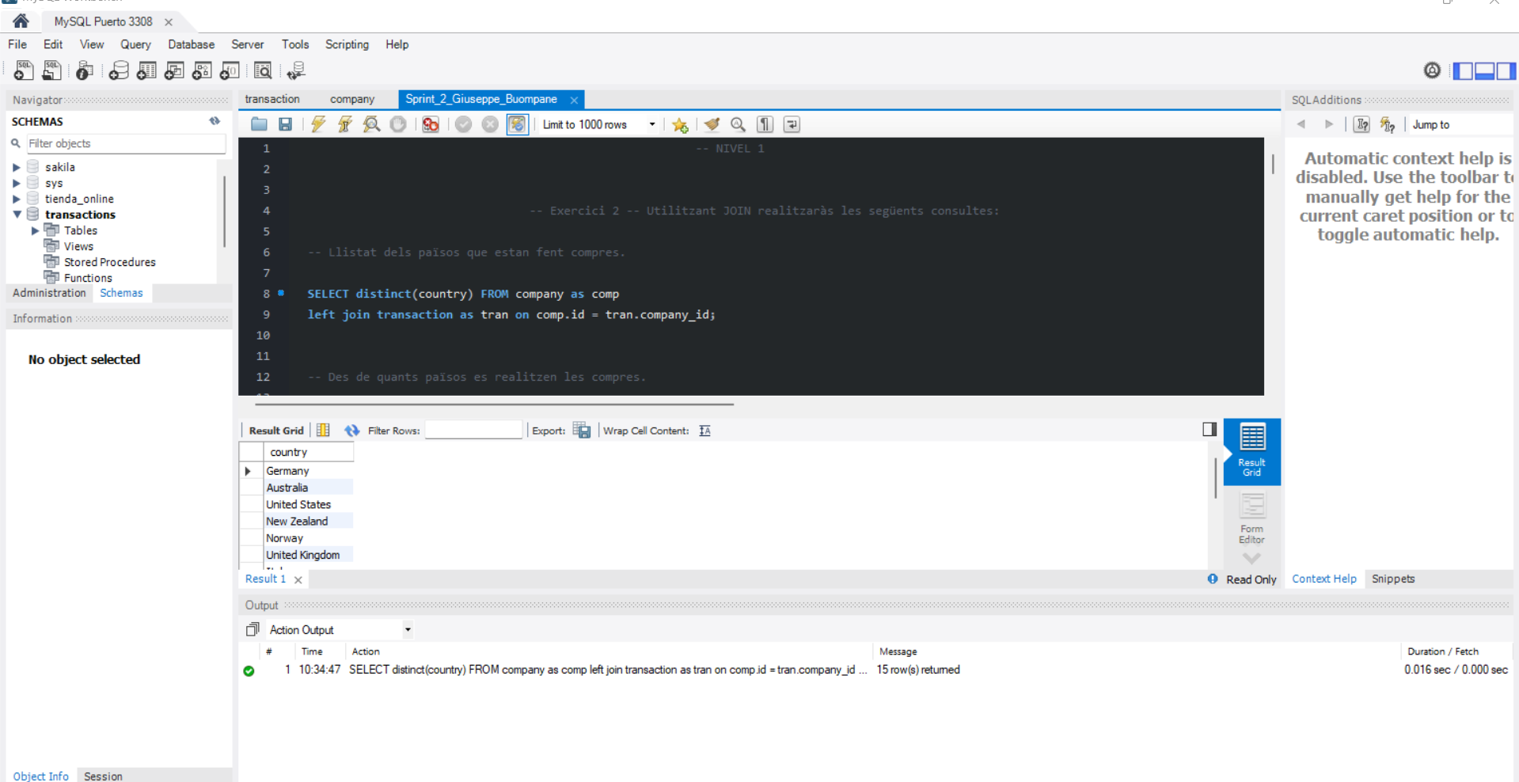

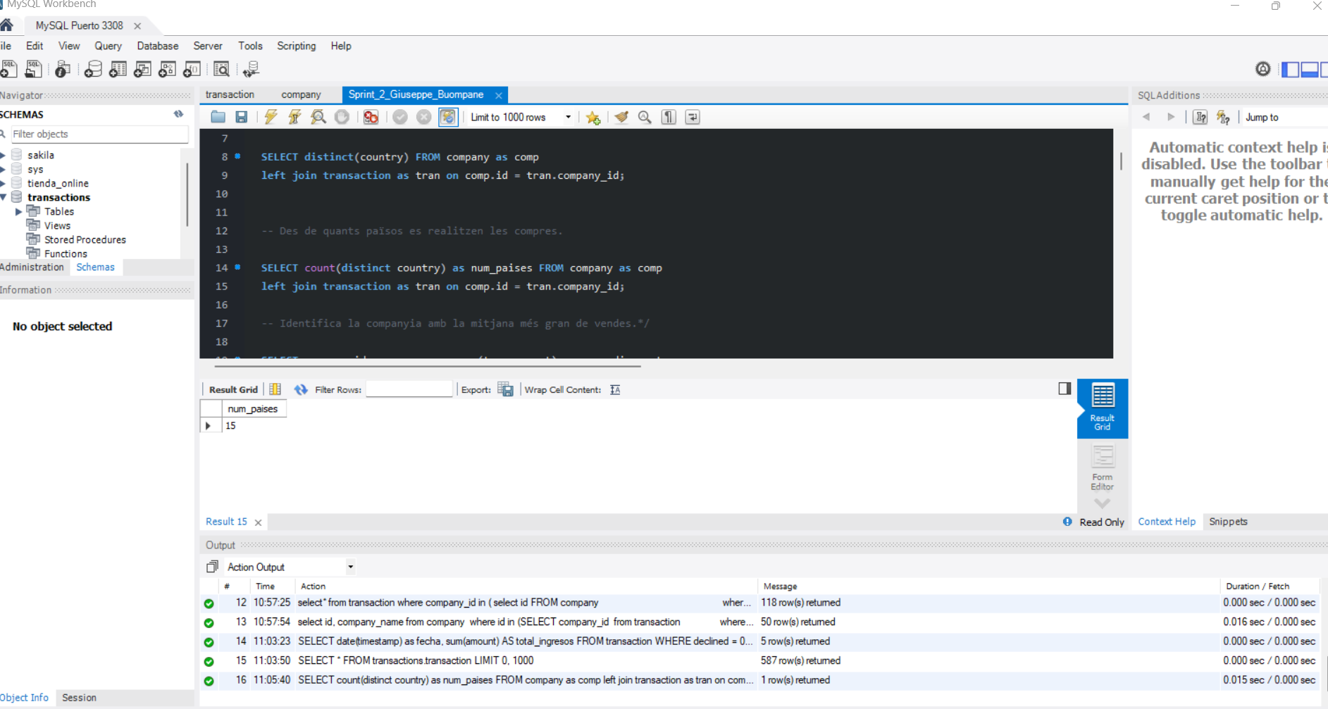

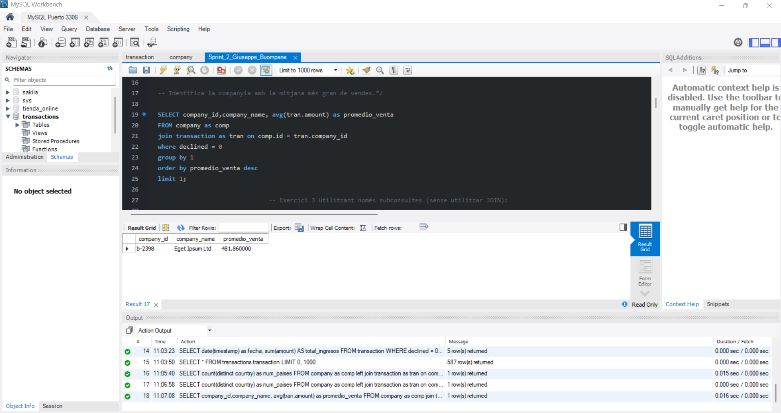

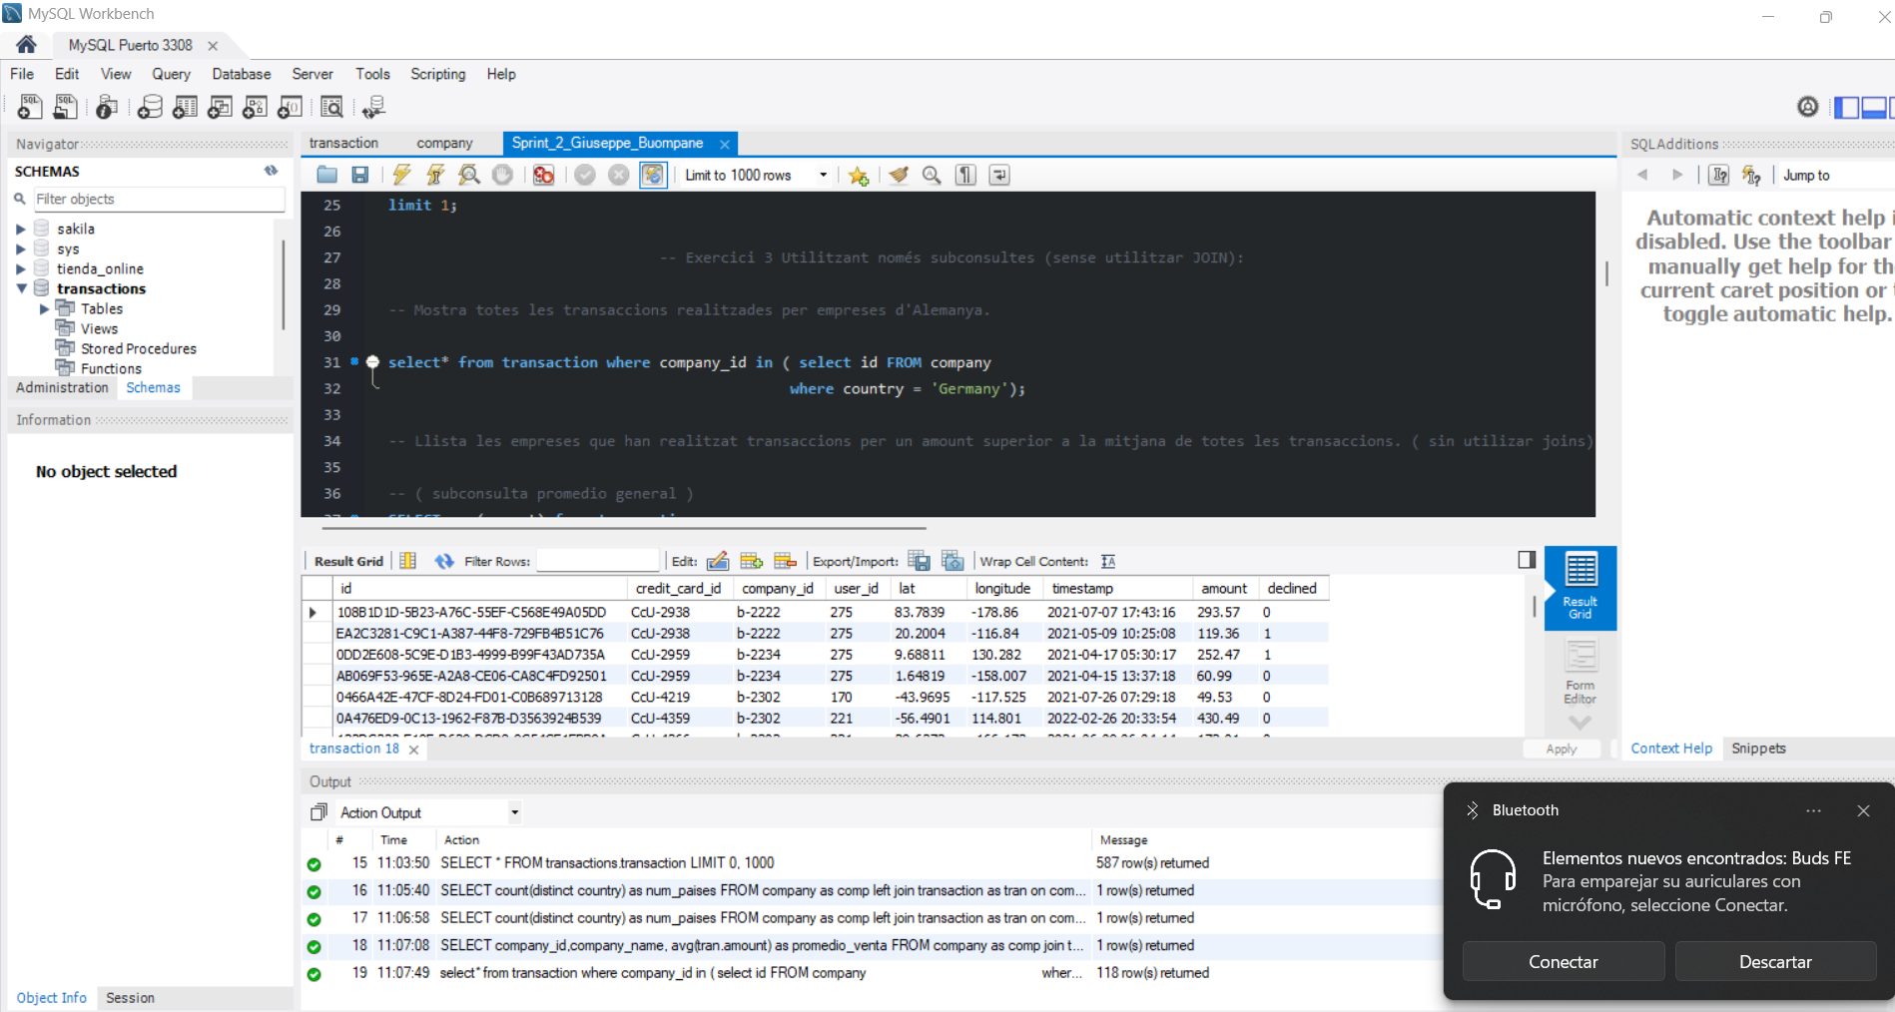

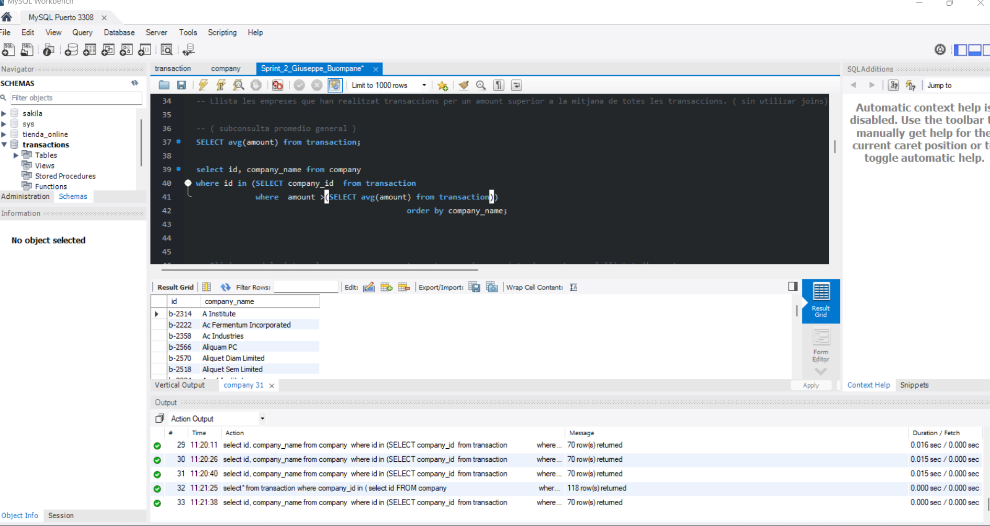



NIVEL 2

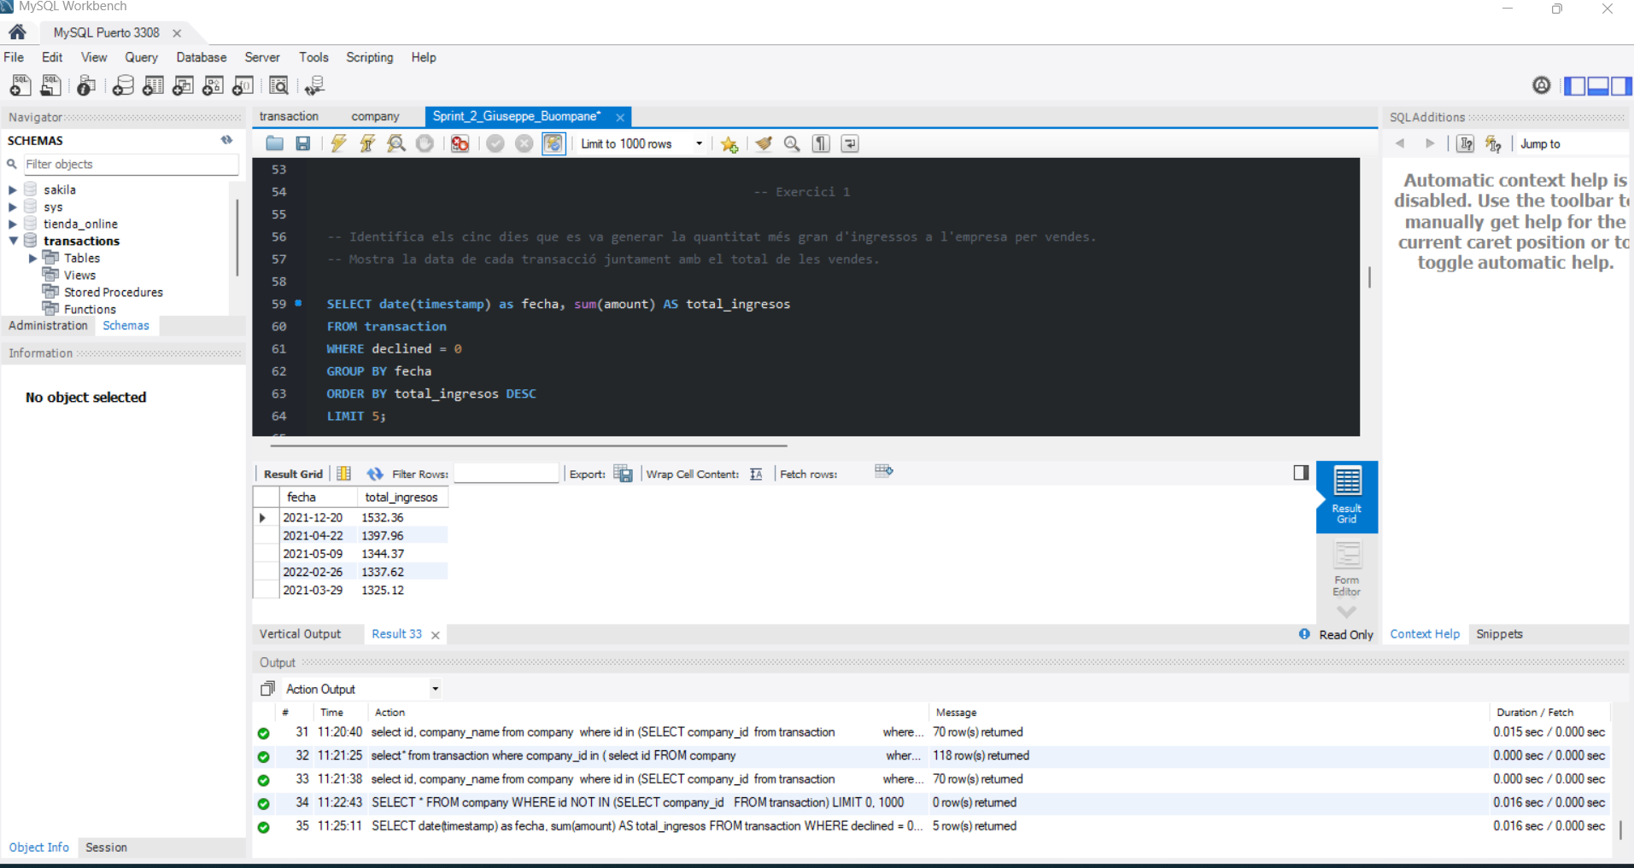

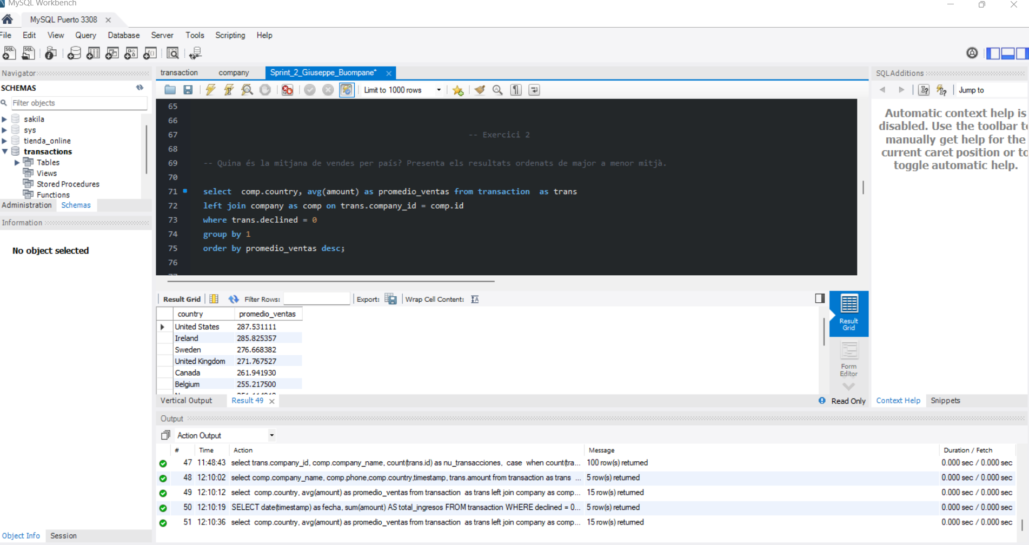

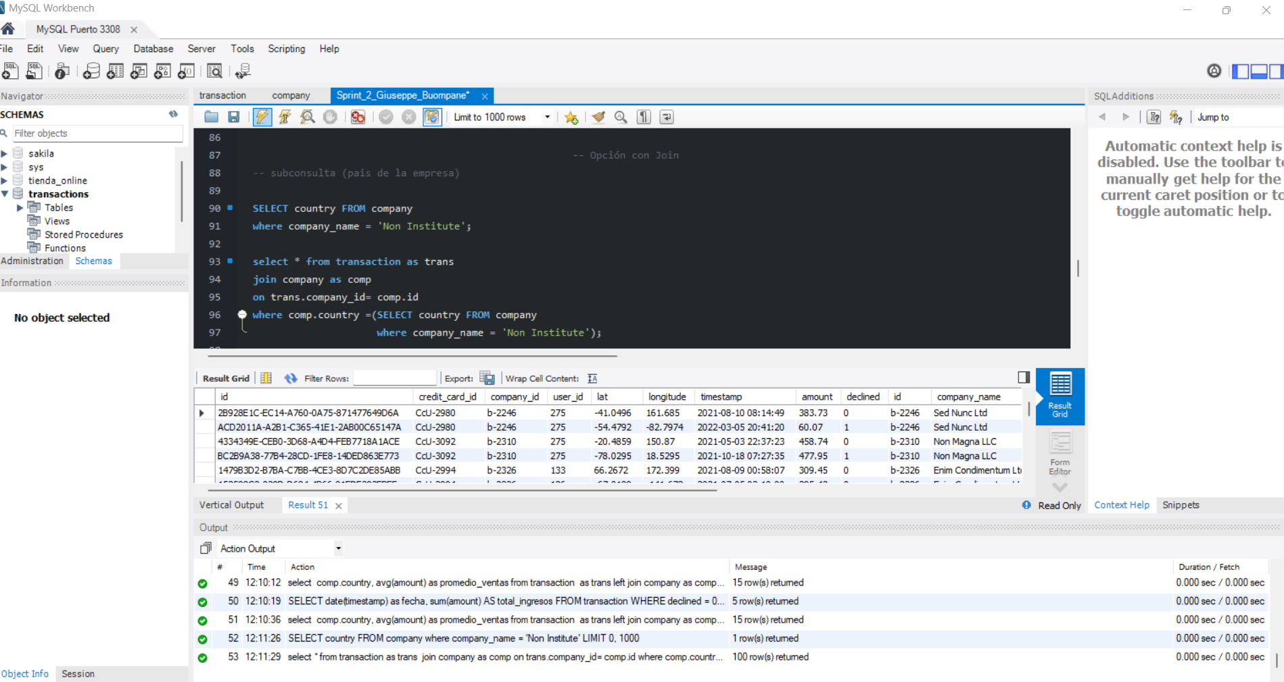

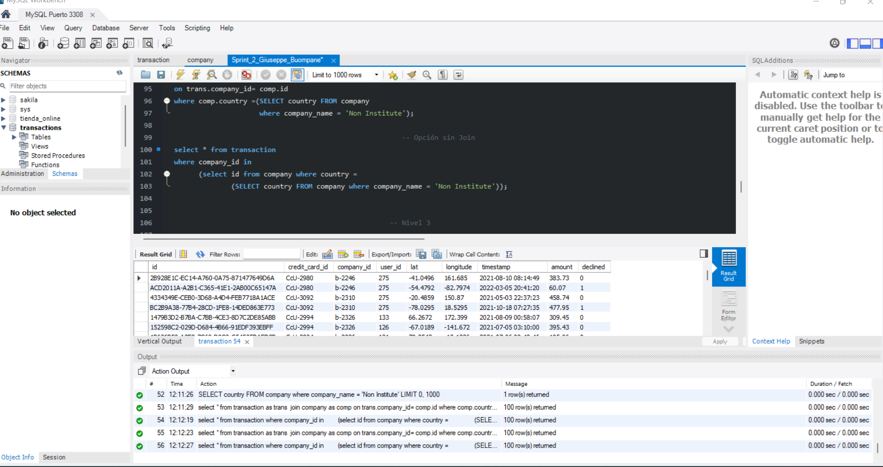

NIVEL 3

